wedstrijdregels koggecup
 | Koggecub 2017
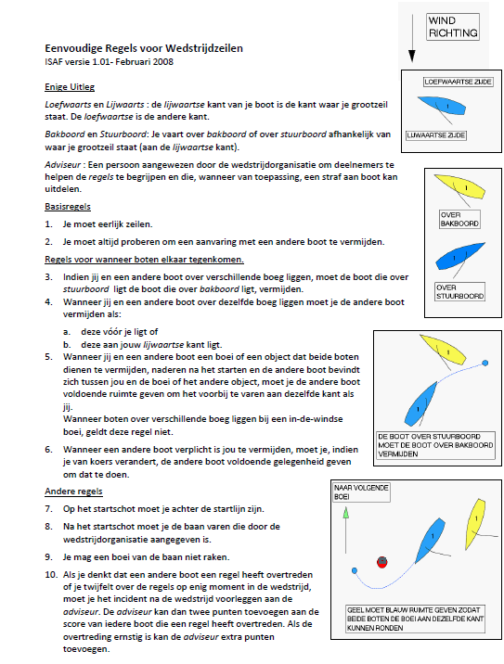

1 | Start 1 richting West tussen NH 2 en TG 28, bij 5 minuten voor 09:00uur laat Patrick zijn hoorn 3 korte stoten geven en de clubvlag wordt omhoog gestoken; Start 2 richting Oost tussen NH 2 en TG 28, bij 5 minuten voor 09:00uur laat Patrick zijn hoorn 3 korte stoten geven en de clubvlag wordt omhoog gestoken;
2 | Bij 1 minuut voor de start gaat de clubvlag naar beneden en geeft Patrick 1 korte stoot op de hoorn;
3 | Om 10:30 de finale start met één lange aangehouden stoot op de hoorn.
4 | De finish zal eveneens het overschrijden zijn van de lijn tussen NH2 en TG28, zodat Patrick in lijn met de gele mooringboeitjes kan liggen, want binnenin de sluiskom was de ruimte te krap, zeker bij goed weer, dan heb je steeds in en uitgaand verkeer.
5 | Gebruik van de motor tijdens de wedstrijd is niet toegestaan.
6 | Tijdens de wedstrijd wordt er gevaren zonder de landsvlag. Wie opgeeft hijst de landsvlag.
7 | Het is toegestaan om buiten het betonde vaarwater te komen maar alle wedstrijd tonnen moeten wel aan de aangegeven kant worden gepasseerd
8 | Voorrang en uitwijkregels zijn volgen BPR (zie korte uitleg hieronder)
9 | Alle boten varen onder de SW rating zoals bepaald op sailsupport
10 | Spin- en Genaker zijn tijdens de wedstrijd niet toegestaan.
11 | Startnummers dienen goed leesbaar te worden bevestigd aan stuurboordzijde.
12 | De Kogge is niet verantwoordelijk voor gevaren schade en wedstrijdnummers worden na de wedstrijd op het Koggedek ingeleverd.
13
14
15
parcours | Parcours in voormiddag start richting West : start tussen NH2 en TG28, naar W TG20 Bb ronden, naar Zuid gele Koggecup boei Bb ronden, dan Oost TG32 Bb ronden en dan naar finnish tussen NH2 en TG28. Parcours in de namiddag start richting Oost : start tussen NH2 en TG28, naar Oost TG32 Sb ronden, naar Zuid gele Koggecup boei Sb ronden, dan Noord terug tussen NH2 en TG28 door richting West TG20 Bb ronden en dan naar finnish tussen NH2 en TG28.

